時間外丸め
給与計算用：時間外の丸め設定
※数式をコピーしてお使いください。
※15分単位・30単位をご用意していますが、自社に合わせて設定願います。

丸めなし
I42*24

15分超繰り上げ（デフォルト）
CEILING(I42-TIME(0,1,0),"0:15")*24

15分未満繰り下げ
FLOOR(I42+TIME(0,1,0),"0:15")*24

30分未満を切り捨て、30分超を切り上げる
IF(MINUTE(I42)=30,0.5,IF(I42-"0:30"<0,0,IF(MINUTE(I42-"0:30")>30,FLOOR(I42+TIME(0,1,0),"0:30")*24,CEILING(I42-TIME(0,1,0),"0:30")*24)))

※赤文字は参照先です。上記では「法外残業」を参照しています。 設定の際には参照先のそれぞれの項目に参照をお願いします。

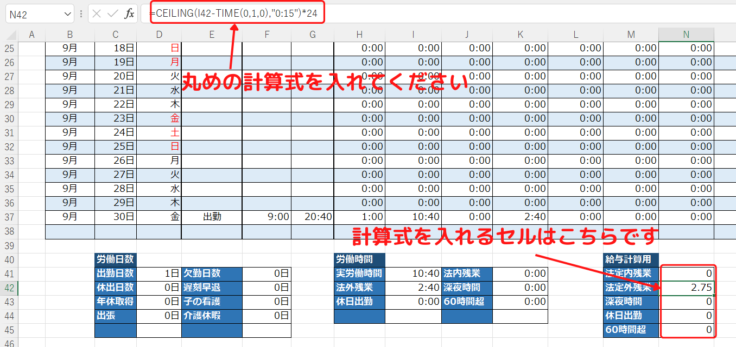
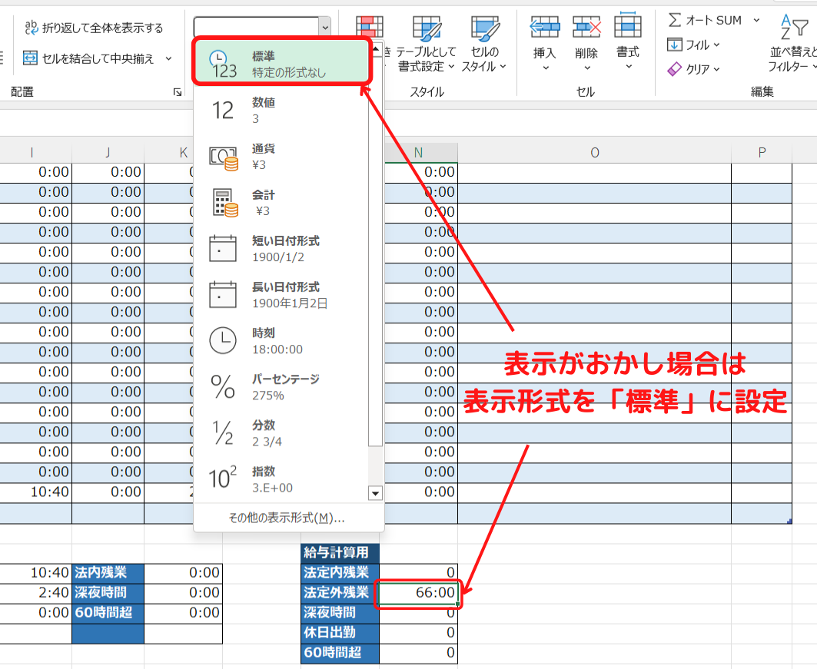

作成：労サポ運営者
マニュアル
https://rousapo.com/kinmuhyo-excel-template/

※販売目的での複製・編集は禁止します。

